Formato calibración
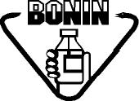 Laboratorios Bonin, S.A. |  | CONTROL DE USO DE EQUIPO HPLC LACHROM ULTRA |  |  |  | Código:
 |  |  |  |  |  | FO-AC-151-01
 |  | ASEGURAMIENTO DE CALIDAD |  |  |  | Versión: 01
 |  |  |  |  |  | Vigencia: 31/05/2024 Vencimiento: 31/05/2027

Fecha | Hora | Utilizado por | Producto | Lote | Observaciones

